Liste des voies
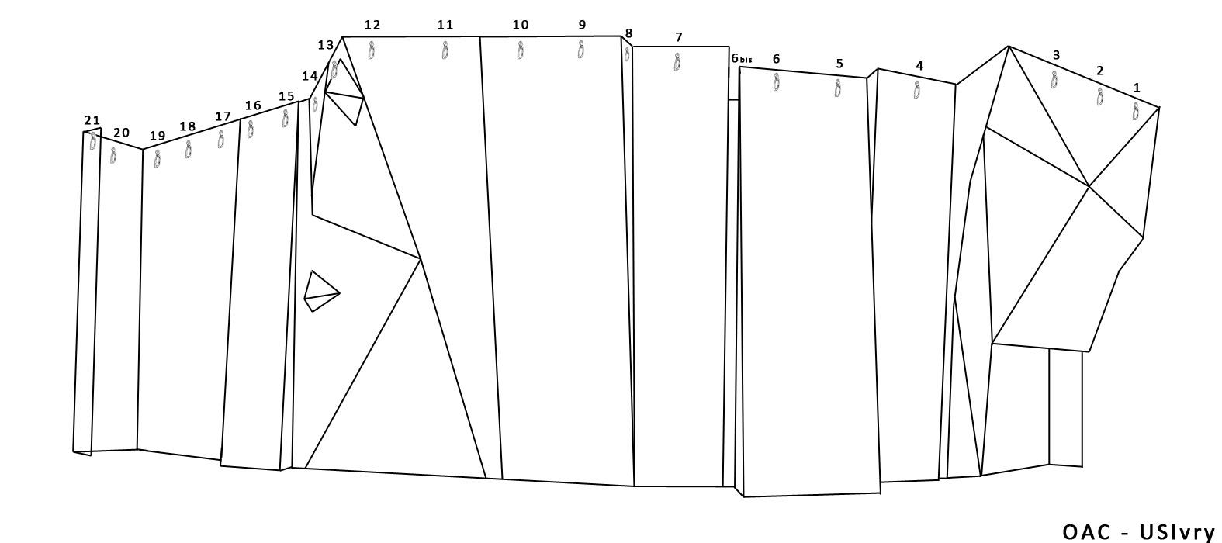
RENCONTRE AMICALE USIVRY 2015 : LISTE DES VOIES
N°ligne | N°voie | Couleur | F | PD | AD | D | TD | ED | Commentaires
1 à 3 | 1 | blanc |  |  | x
 | 2 | orange fluo |  |  |  | x
 | 3 | vert |  |  |  |  |  | x
 | 4 | noir |  |  |  |  |  | x
 | 5 | jaune |  |  | x
4 | 6 | blanc/vert |  |  | x
 | 7 | bleu/blanc |  |  |  | x
5 et 6 | 8 | blanc/vert |  | x
 | 9 | bleu |  |  |  | x
 | 10 | violet |  |  |  |  |  | x
7 | 11 | noir/blanc |  |  | x |  |  |  | dégainage ligne 6 bis
 | 12 | jaune |  |  |  | x
9 et 10 | 13 | bleu/blanc |  |  | x
 | 14 | jaune |  | x
 | 15 | noir/blanc |  |  |  |  | x
 | 16 | orange |  | x
 | 17 | vert/blanc |  |  |  |  |  | x
11 et 12 | 18 | blanc |  |  |  |  | x
 | 19 | rouge/blanc |  |  |  |  | x
 | 20 | vert |  |  | +
 | 21 | bleu |  |  |  |  | x
 | 22 | saumon/noir |  |  |  |  |  | x
13 et 14 | 23 | bleu/blanc |  |  |  | x
 | 24 | vert fluo |  | x
 | 25 | orange |  |  |  |  |  | x
15 et 16 | 26 | blanc/vert |  | x
 | 27 | jaune |  |  |  |  | x |  | sans arête
 | 28 | noir | x
17 à 19 | 29 | blanc |  |  |  | x
 | 30 | violet | x
 | 31 | rouge/blanc |  |  |  | x
 | 32 | bleu |  |  |  | +
 | 33 | vert |  | x
* F=Facile PD=Peu Difficile AD=Assez Difficile D=Difficile TD=Très Difficile ED=Extrêmement Difficile

